Sheet1
新FW650测试 |  |  | FW650长沙打标签功能总结
2019-07-04 |  |  | 2019-07-18
测试内容 |  | 测试问题 | 主界面 | 功能说明
主界面 | 进度条 | 无 | 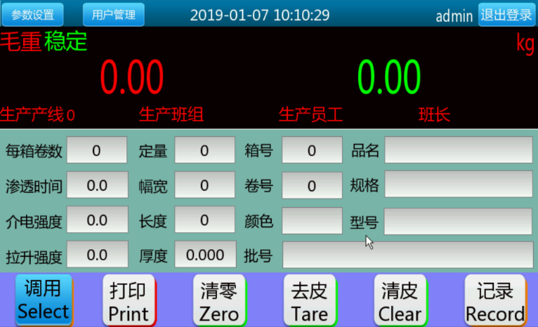 | 1.毛重，净重分开同时显示
 | 按键 | F1清零不起作用 |  | 2.6个功能键
 | 重量显示 | 毛重，净重状态无显示 |  | 3.应用参数设置：物料信息，需掉电保存
 | 单位显示 | 无 |  | 4.显示提示：毛重，净重，稳态，动态，单位
输入法 | 汉语拼音 | 只能单拼，字体有点小； 输入法打开后底部确认，取消键容易引发误操作； space输入内容错误 |  | 5.员工信息调用后显示
登入 | 登录 | 无（默认为admin账号）
 | 退出登录 | 无

 | 取消 | 无 | 登入
用户管理 | 新增用户 | 无 | 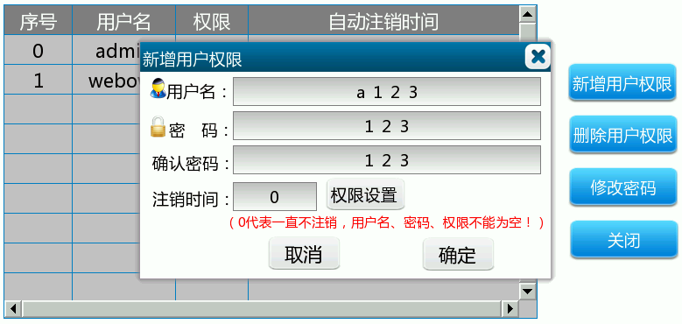 | 1.操作员，管理员二级权限
 | 修改权限 | 无 |  | 2.增加用户，删除用户，修改密码
 | 删除用户 | 无
 | 修改密码 | 无
维护诊断 | 日期 | 时间重启后无法保存（无电池）
 | 更新 | 无
 | 输入IN4 | 不起作用
1号秤配置标定 | 单位 | 无（kg不可更改）

 | 容量 | 无 | 参数设置目录
 | 分度值 | 无 | 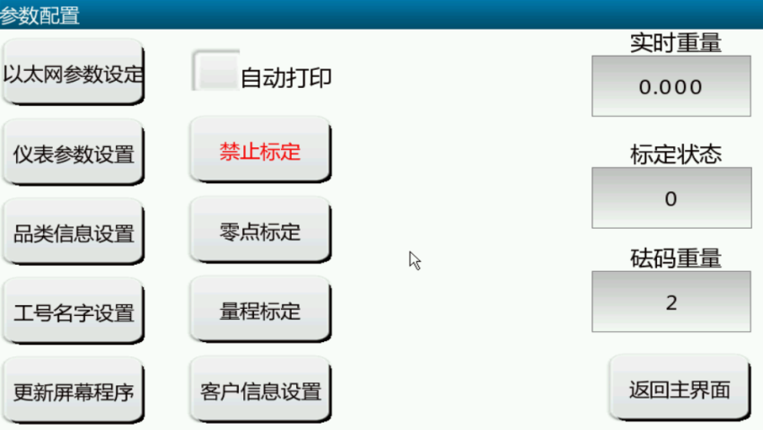 | 1.以太网参数设置，UDP连续输出重量或称重记录
 | 标定模式 | 免砝码不能用 |  | 2.仪表参数设置，主要为仪表内部参数
 | 分度段 | 2段，3暂时不能 |  | 3.品类信息设置，设置品类信息
 | 显示量程1,2 | 无 |  | 4.工号名字设置，设置操作员信息
1号秤应用 | ADC速度 | 无 |  | 5.更新屏幕程序，U盘更新
 | 滤波 | 无 |  | 6.客户信息设置，主要为公司信息
 | 开机清零 | 不起作用 |  | 7.基本两点标定功能，自动打印功能开关
 | 键盘清零 | F1清零不起作用

 | 动态范围 | 无 | 工号设置界面
 | 零跟踪范围 | 无 | 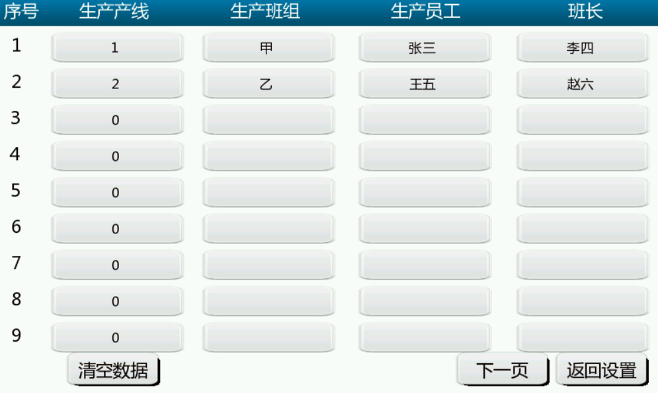 | 1.输入内容为生产产线编号，班组，员工姓名，班长
 | 零跟踪速度 | 无 |  | 2.目前为18个
 | 键盘去皮 | 无 |  | 3.需掉电保存
 | 自动去皮阈值 | 不起作用
 | 自动清皮阈值 | 不起作用
 | 自动打印阈值 | 不起作用
2019-06-22
串口设置 | COM1 | 不起作用

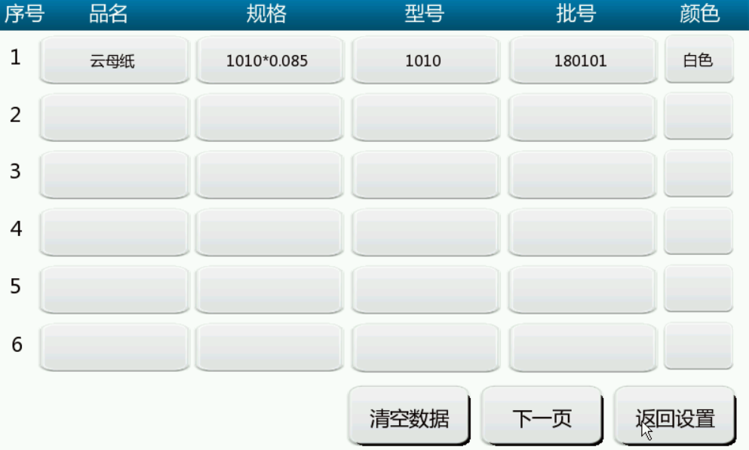
 | COM2 | 待测 | 品类信息设置
 | COM3 | 待测 |  | 1.输入内容为品名，规格，型号，批号以及颜色
 | COM4 | 待测 |  | 2.目前为20种
网口配置 | UDP | 不起作用 |  | 3.需掉电保存
 | TCP | 不起作用
 | MBTCP | 不起作用
USB配置 | USB1 | 扫描内容一闪而过
 | USB2 | 同上
 | USB3 | 同上

 | USB4 | 同上 | 客户信息设置
显示设置 | 功能配置 | 无 | 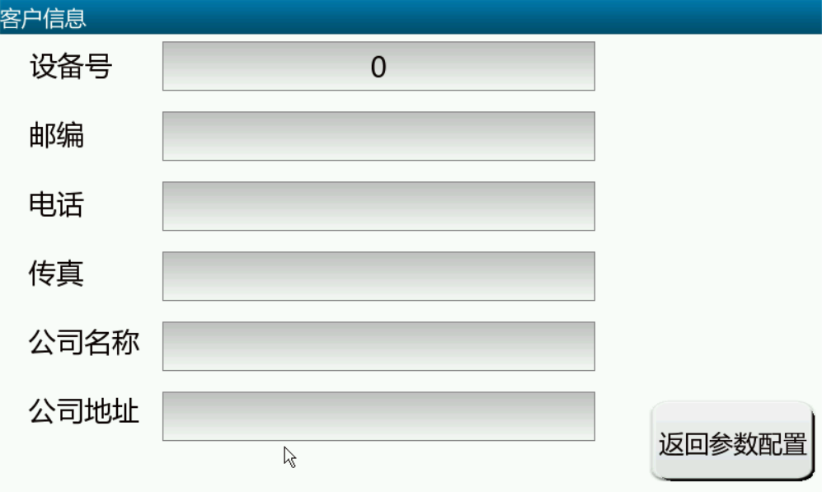 | 1.输入内容为设备号，邮编，电话，传真，公司名称，公司地址
 | 配料模式进度条 | 小，中，大三种大小一样 |  | 2.需掉电保存
 | 分选模式 | 无
ID定义 | 字段编辑 | 待测
应用参数 | 自动保存 | 保存速度过快，导致保存重量比实际重量小
 | 单次称重模式 | 无
 | 累计称重模式 | 累计重量超过目标上限就无法累计
 | 物料名称设置 | 无
 | 物料上下限设置 | 无

 | 工号名字设置 | 无 | 以太网参数设置
 |  |  | 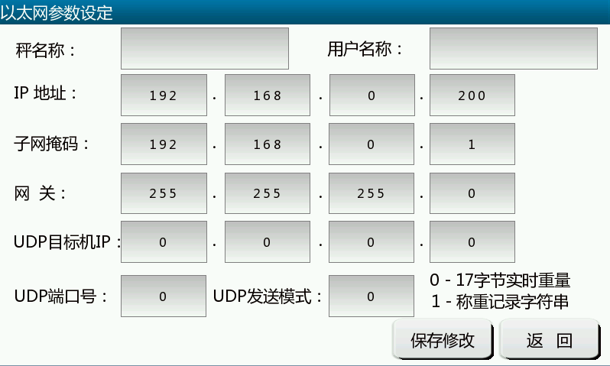 | 1.输入内容为秤名称，用户名称，IP地址，子网掩码，网关， UDP目标地址，UDP端口号以及发送模式
 |  |  |  | 2.需掉电保存
 |  |  |  | 3.格式1： 17字节托利多连续输出格式
 |  |  |  | 4.格式2：连续输出称重记录，格式见说明书
 |  |  |  | 5.UDP查询称重记录功能
 |  |  |  | 6.UDP远程写入数据老版本未加入

 |  |  | 仪表参数界面
 |  |  | 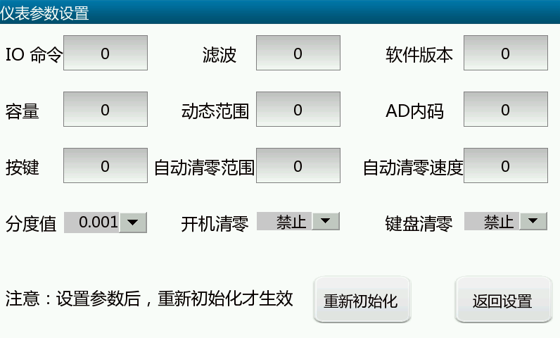 | 1.仪表内部参数

 |  |  | 记录界面
 |  |  | 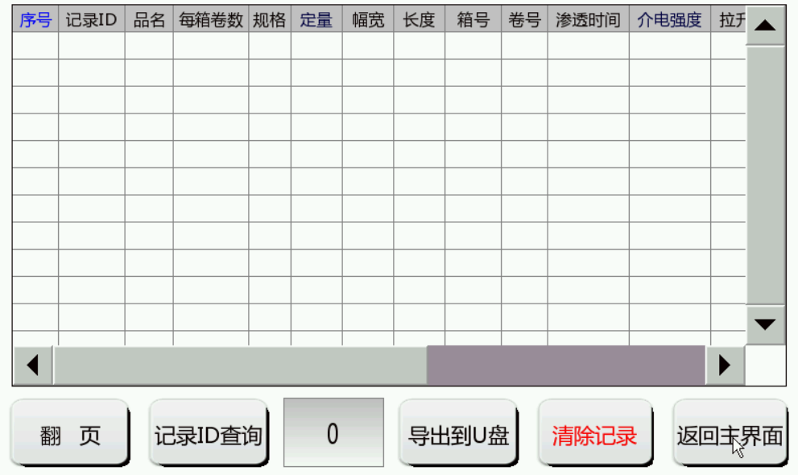 | 1.字段内容包含记录ID，品名，每箱卷数，规格，定量，幅宽， 长度，箱号，卷号，渗透时间，介电强度，拉升强度，毛重，净重，日期，时间，GUID，status（0=卷标签，1=箱标签）
 |  |  |  | 2.打印标签同时生成记录
 |  |  |  | 3.记录可查询（根据品名查询似乎好一点），可导出，导出记录 为当天记录，可删除

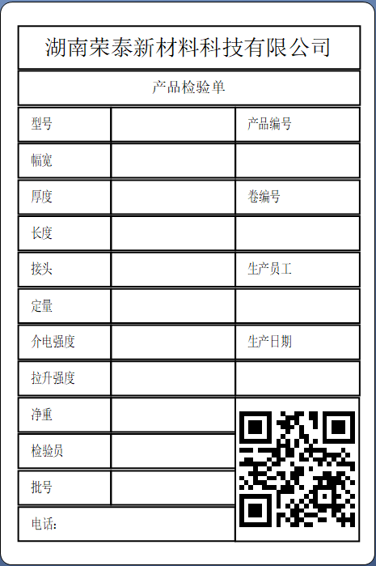
 |  |  | 打印功能--卷标签
 |  |  |  | 1.标签格式固定，二维码内容为GUID
 |  |  |  | 2.纸张大小为100*150mm

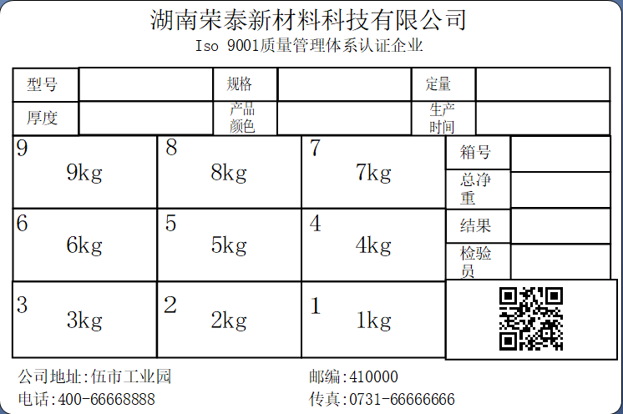
 |  |  | 打印功能--箱标签
 |  |  |  | 1.标签格式固定，二维码内容为GUID
 |  |  |  | 2.纸张大小为100*150mm

